상품제안서
타이틀리스트 PRO V1x 9구. | 상품코드: F32876

 |  |  |  |  |  |  | 02-412-0044 | www.easy1.co.kr
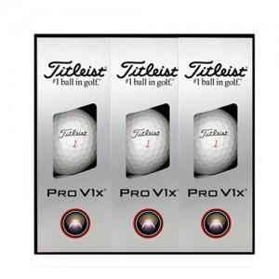

【상세/제작정보】

【인쇄/포장옵션】 | 풀칼라 / 포장지포장

【공급단가】 | 수량 | 50~ | 100~ | 300~ | 500~ | 1,000~
*VAT별도 | 단가 | 56,400원 | 55,460원 | 54,050원 | 53,110원 | 51,700원

【상품 URL】 | https://dev.easy1.co.kr:443/src/goods_detail.php?gdno=32876

